Presentación
CONSEJO NACIONAL DE DROGAS
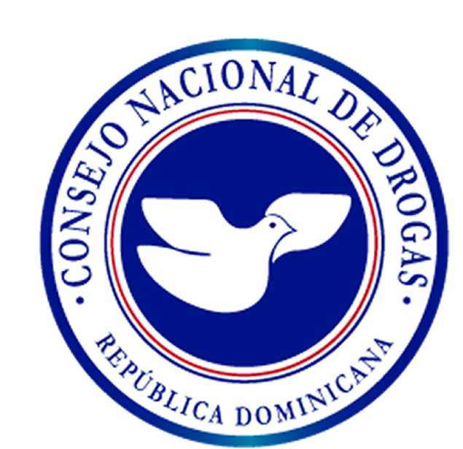

PLAN OPERATIVO ANUAL
2020

